상품제안서
송월 (TG)테리갤러리 팬톤컬러 세면타월 | 상품코드: F20070

 |  |  |  |  |  |  | 02-412-0044 | www.easy1.co.kr
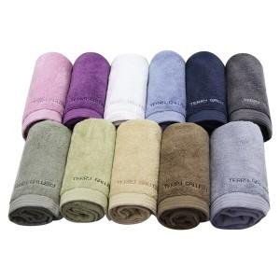

【상세/제작정보】

【인쇄/포장옵션】 | 자수 / 박스포장

【공급단가】 | 수량 | 100~ | 300~ | 500~ | 1,000~ | 3,000~
*VAT별도 | 화이트 | 4,340원 | 4,190원 | 4,030원 | 3,880원 | 3,720원
 | 핑크 | 4,340원 | 4,190원 | 4,030원 | 3,880원 | 3,720원
 | 퍼플 | 4,340원 | 4,190원 | 4,030원 | 3,880원 | 3,720원
 | 브라운 | 4,340원 | 4,190원 | 4,030원 | 3,880원 | 3,720원

【상품 URL】 | http://www.easy1.co.kr/src/goods_detail.php?gdno=20070

